Sheet1
ショップシーン仕様書

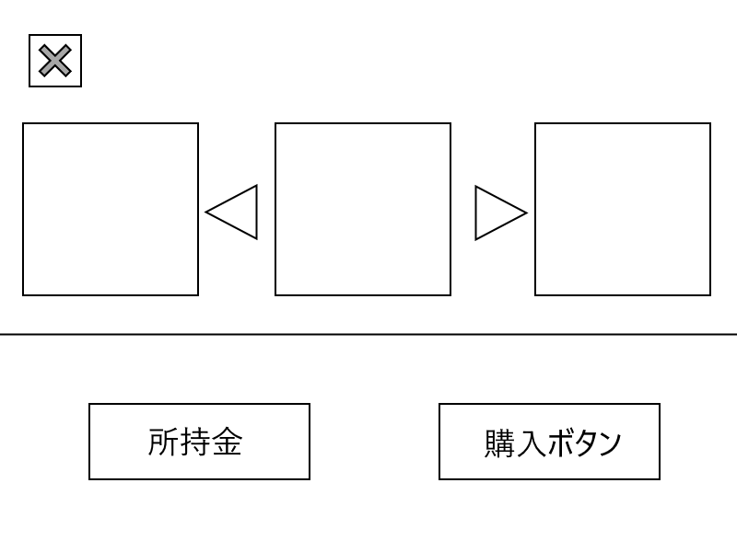
①戻るボタン

②スキン表示領域

 |  | ←画面イメージ

 |  | ①戻るボタン：アイコンタップでタイトル画面に戻ります。
 |  | ②スキン表示領域：矢印アイコンをタップで切り替え（アップデートでスワイプ切り替えを実装するかも）
 |  | ③所持金表示：プレイヤーが所持している金額を表示します。
③所持金表示
④購入ボタン
 |  | ④購入ボタン：アイコンをタップすると中央に選択されているスキンを購入することができます。

 | ■スキンの状態は2つあります。
 | ①購入前
 | ②購入後

 | ■装着するスキンは中央に表示されているスキンが選ばれます。
 | ※装着しますか？などの選択肢は表示しません。

